화면 설계서
Community Example 화면 설계서

화면 ID |  | 화면 이름 | 메인 | 파일 이름 | 작성일 | 작성자
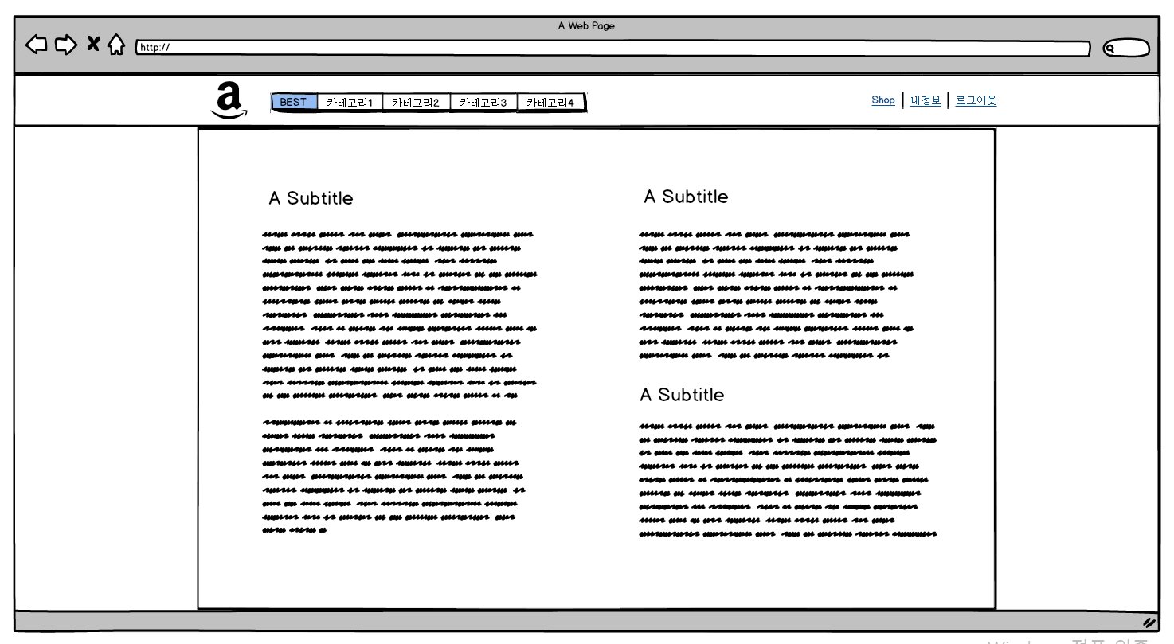

1
2
3

4
5

번호 | 설명
1 | 사이트 로고. 클릭시 메인화면으로 이동
2 | BEST게시판과 게시판 카테고리들
3 | 비로그인시엔 회원가입/로그인(새창)으로 변경되어 표시
4 | BEST게시판과 최근 게시물 10개가량 표시
5 | 주요게시판들과 글목록을 최근 게시물 5개가량 표시

화면 ID |  | 화면 이름 | 메인-로그인 | 파일 이름 | 작성일 | 작성자
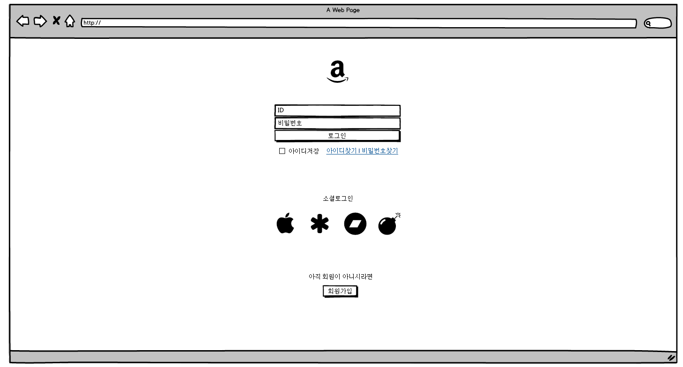

1
2

3

4

번호 | 설명

화면 ID |  | 화면 이름 |  | 파일 이름 | 작성일 | 작성자

번호 | 설명

